Performance_전체
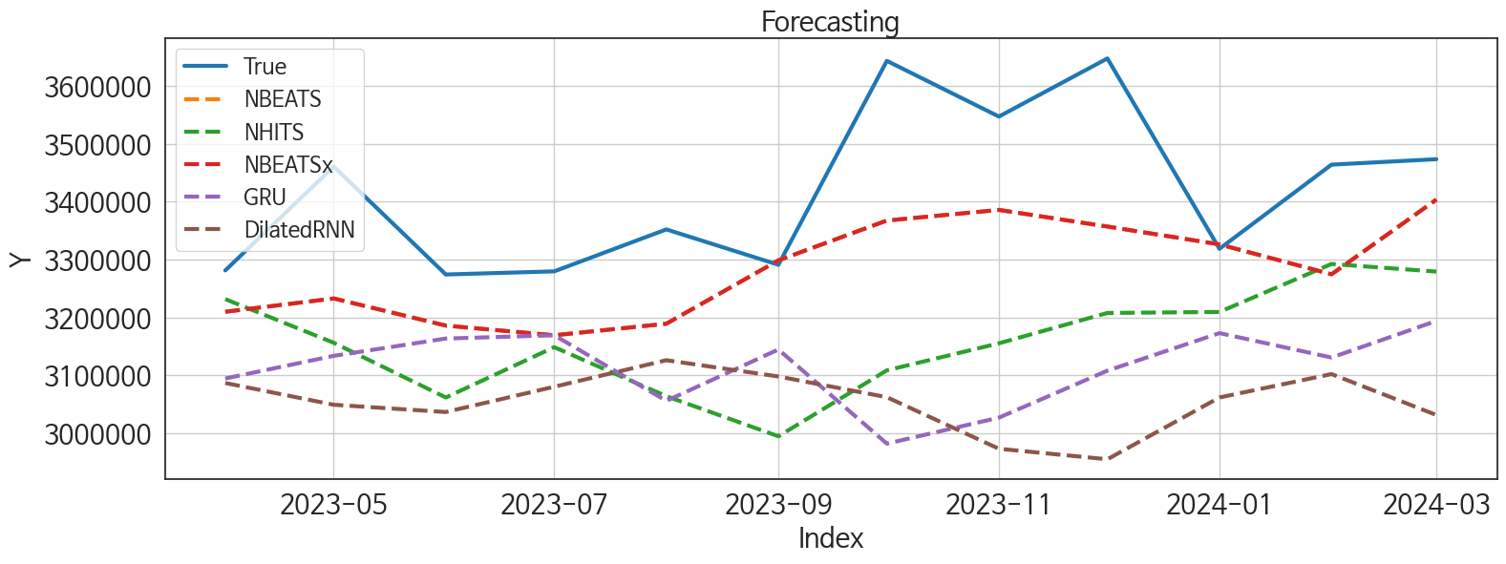
 | MSE | RMSE | MSPE | MAE | MAPE | MedAE | MedAPE
NBEATS | 27568753415 | 166038.40946 | 0.0022142740555 | 138580.4375 | 0.039753295958 | 135843.875 | 0.039565389973
NBEATSx | 27568753415 | 166038.40946 | 0.0022142740555 | 138580.4375 | 0.039753295958 | 135843.875 | 0.039565389973
NHITS | 86651925205 | 294366.99068 | 0.0070146369381 | 260216.10417 | 0.07498718587 | 250303.625 | 0.075421624842
GRU | 1.2368858682E+11 | 351693.88226 | 0.0098475143412 | 304678.70833 | 0.087344030554 | 287773 | 0.084390667334
DilatedRNN | 1.6083690912E+11 | 401044.77196 | 0.012942224323 | 364128.16667 | 0.10480376012 | 309285 | 0.090906866095
RNN | 1.8783895591E+11 | 433403.91774 | 0.015402459322 | 362155.875 | 0.1043627825 | 349088.625 | 0.10056886735
LSTM | 1.2108452291E+12 | 1100384.128 | 0.10130153877 | 800917.14583 | 0.23135590525 | 447536.875 | 0.12538057874
TCN | 2.0769464659E+12 | 1441161.4989 | 0.17134375459 | 976809.125 | 0.28118076605 | 339327.5 | 0.09694480944
TiDE | 6.1635104387E+11 | 785080.27861 | 0.052900001553 | 669390.30208 | 0.19620898107 | 670336 | 0.20233237409
MLP | 5.928235057E+11 | 769950.32677 | 0.049271969218 | 711561.66667 | 0.20636738997 | 782912 | 0.22926944142

Forecasting_전체
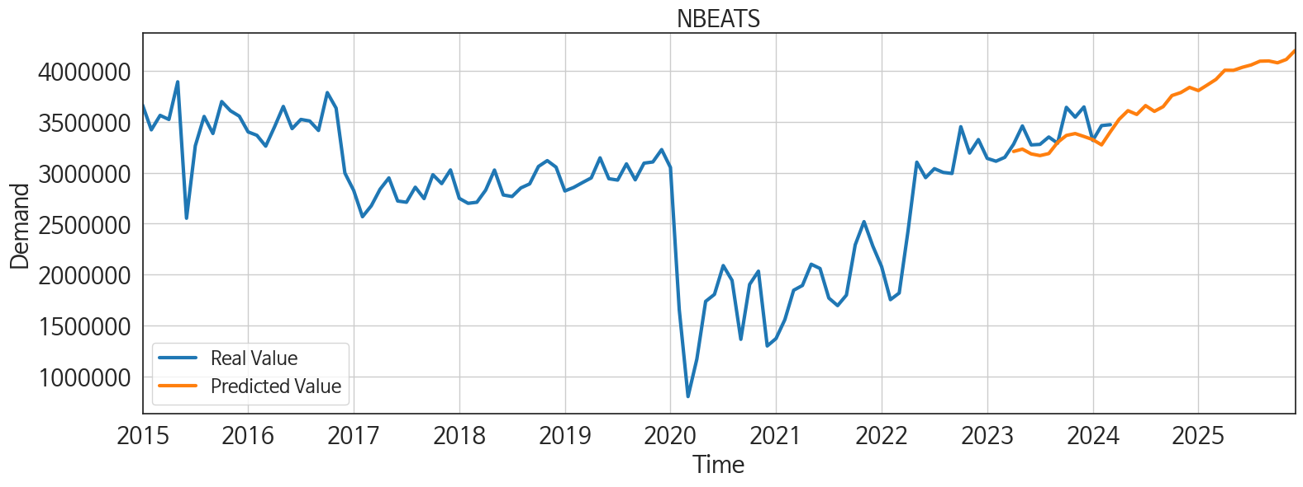
ds | unique_id | y | NBEATS | NBEATSx | NHITS | GRU | DilatedRNN | RNN | LSTM | TCN | TiDE | MLP
2023-04-01 | 1 | 3281372 | 3209957.25 | 3209957.25 | 3231787 | 3094675 | 3086897.5 | 3158171.25 | 3162753.5 | 3161342.75 | 3551478.75 | 3249067.5
2023-05-01 | 1 | 3460800 | 3232945.5 | 3232945.5 | 3156379 | 3133824.5 | 3049322.25 | 3523679 | 3109186 | 3256470.25 | 3200106.25 | 3073000
2023-06-01 | 1 | 3274361 | 3186083.75 | 3186083.75 | 3061863.25 | 3163710.25 | 3036745.75 | 3441688 | 3147244.75 | 3128887 | 2999660.5 | 2700851
2023-07-01 | 1 | 3279768 | 3169345.25 | 3169345.25 | 3148811 | 3169293.75 | 3080458 | 3311717.25 | 3138226 | 3029347.5 | 2562086.5 | 2764170.75
2023-08-01 | 1 | 3352224 | 3189311.5 | 3189311.5 | 3064114.5 | 3056018.75 | 3126248.5 | 3089247 | 3118005.5 | 3164071.75 | 2729233.5 | 2719659
2023-09-01 | 1 | 3291100 | 3298762.75 | 3298762.75 | 2994853.75 | 3144784 | 3098162.5 | 3063950 | 3069649 | 3197700.5 | 2407367 | 2511056.5
2023-10-01 | 1 | 3643417 | 3367579.25 | 3367579.25 | 3108758.5 | 2982193 | 3062359.75 | 3067479.5 | 3099957.25 | 3215182.5 | 2805361.75 | 2716036.5
2023-11-01 | 1 | 3547176 | 3385911 | 3385911 | 3155471.75 | 3027068.5 | 2973284.75 | 3111975.75 | 2949171.75 | 2970198.75 | 3524496.5 | 2761395.5
2023-12-01 | 1 | 3647548 | 3357167.25 | 3357167.25 | 3207876.25 | 3108190.75 | 2955161 | 3113307.75 | 2305812.5 | 1379486.625 | 3192878.75 | 2442254
2024-01-01 | 1 | 3318669 | 3326395.75 | 3326395.75 | 3209644.75 | 3173108 | 3061901.25 | 2847053.25 | 1533566.5 | 1427597.25 | 2123783 | 2396324.25
2024-02-01 | 1 | 3464111 | 3274700 | 3274700 | 3292522.25 | 3130875.75 | 3102308.75 | 2742321 | 1322962.625 | 874134.125 | 2056481.875 | 2596653
2024-03-01 | 1 | 3473501 | 3403701.5 | 3403701.5 | 3279371.75 | 3194160.25 | 3031659 | 2741897.25 | 1466505.875 | 507918.5 | 2388642.5 | 2564839
2024-04-01 | 1 | 0 | 3526623 | 3526623 | 3236935.75 | 3021179.5 | 2974006 | 2816803.75 | 1605486.25 | 1551021.875 | 2669102.5 | 2459171
2024-05-01 | 1 | 0 | 3611019 | 3611019 | 3194138.5 | 2873162.75 | 2986227 | 2857065.75 | 1864819.75 | 2294044 | 2701977.25 | 2596371.25
2024-06-01 | 1 | 0 | 3573648.5 | 3573648.5 | 3301224.25 | 2733266.75 | 3030816.25 | 2904493.5 | 1741701.875 | 1742822.25 | 2349744.5 | 2407872.75
2024-07-01 | 1 | 0 | 3660756.75 | 3660756.75 | 3419478 | 2709866.75 | 3006223.5 | 2796776.25 | 1679476.75 | 1570494 | 2069980 | 2653070
2024-08-01 | 1 | 0 | 3604046.75 | 3604046.75 | 3429335.75 | 2718924.25 | 3146304.5 | 2797030.75 | 1903924 | 1673682.125 | 1830719.875 | 2703607
2024-09-01 | 1 | 0 | 3650265.25 | 3650265.25 | 3469333.5 | 2942693.75 | 3160371.5 | 2713143.75 | 1993464.25 | 1055741.125 | 1335393.875 | 2357072
2024-10-01 | 1 | 0 | 3759440.5 | 3759440.5 | 3350903.25 | 2975058.5 | 3139761.25 | 2839457.25 | 1817830.875 | 640281.5 | 1894166.625 | 2123516.5
2024-11-01 | 1 | 0 | 3788538.5 | 3788538.5 | 3351936.75 | 2705739 | 2691436.5 | 2886866.25 | 1608888.75 | 1356749.375 | 2254940 | 2219080.5
2024-12-01 | 1 | 0 | 3839723 | 3839723 | 3444015.5 | 2809443.5 | 1615123 | 2885742 | 1441099.75 | 1599478.875 | 1842382.5 | 2014151.75
2025-01-01 | 1 | 0 | 3808182.75 | 3808182.75 | 3603981 | 2908104.75 | 1036283.75 | 2782485.25 | 1669064.625 | 2140916.5 | 2823988.25 | 2713032.5
2025-02-01 | 1 | 0 | 3862500.25 | 3862500.25 | 3780293.25 | 2715530 | 1504813.375 | 2524443.5 | 2023944.75 | 2058457.75 | 1826968 | 3630920.5
2025-03-01 | 1 | 0 | 3918111.25 | 3918111.25 | 3731283 | 2908749.25 | 1653194.75 | 2365283 | 2297341.75 | 1858212.625 | 2397804 | 3615953
2025-04-01 | 1 | 0 | 4008163 | 4008163 | 3794735 | 2811998 | 1949632.75 | 2839652.75 | 2235903.75 | 1538531 | 2793411.75 | 3709737.5
2025-05-01 | 1 | 0 | 4007408 | 4007408 | 3779487.25 | 1861993.75 | 2120007.5 | 2914893 | 1900313.5 | 1517912.5 | 2057483.25 | 3650571.75
2025-06-01 | 1 | 0 | 4037032.5 | 4037032.5 | 3826158.75 | 2214791.5 | 1909644.25 | 2901225.75 | 1565081.625 | 1585681.5 | 1964260 | 3366671
2025-07-01 | 1 | 0 | 4060179.25 | 4060179.25 | 3868975.5 | 3011903.25 | 2015793.375 | 2899464 | 1623234.875 | 2283268 | 2282258.75 | 4235562
2025-08-01 | 1 | 0 | 4097172.25 | 4097172.25 | 3872873.75 | 2911672.25 | 1924557.5 | 2771199 | 1906304.5 | 2648880 | 3659131 | 3901839.25
2025-09-01 | 1 | 0 | 4099446.75 | 4099446.75 | 3882789.25 | 2931396.75 | 2049040.625 | 2700091.5 | 2106374.5 | 2804155 | 3089991 | 4327025.5
2025-10-01 | 1 | 0 | 4081235 | 4081235 | 3850380.75 | 3021100.75 | 1787160.5 | 2947952.5 | 2219180.75 | 2318328.75 | 3116777 | 3818405
2025-11-01 | 1 | 0 | 4114394.75 | 4114394.75 | 3852417.75 | 2751385 | 1938546 | 3005097 | 2182475.5 | 2282147.75 | 1772386 | 3584971.5
2025-12-01 | 1 | 0 | 4202335.5 | 4202335.5 | 3858842.75 | 2573454.75 | 1767769.5 | 3058236.25 | 1964522.5 | 2006968.75 | 2355265.5 | 3956048.75

Performance_주말
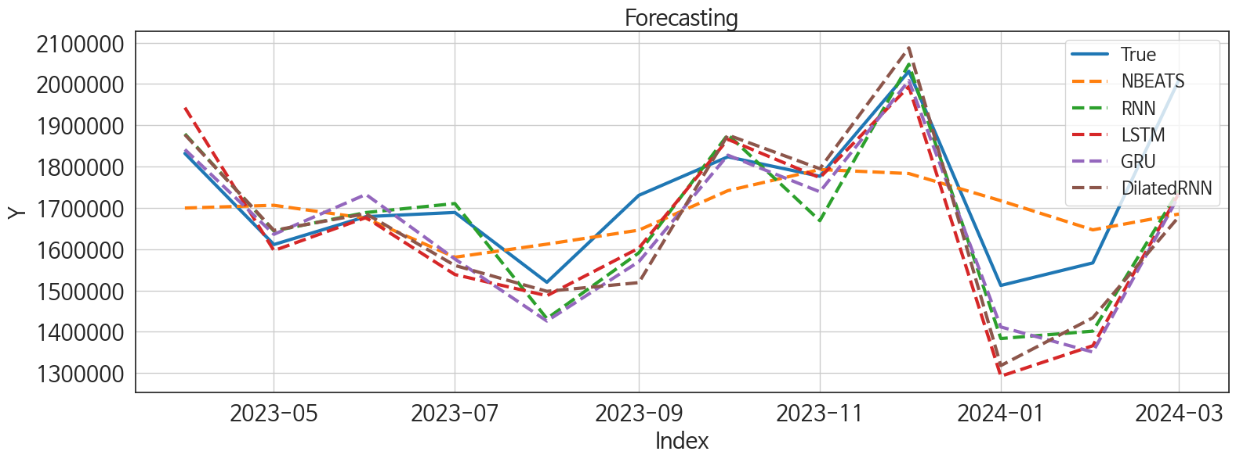
 | MSE | RMSE | MSPE | MAE | MAPE | MedAE | MedAPE
DilatedRNN | 19681973201 | 140292.45597 | 0.0062096374438 | 102853.79167 | 0.058995913025 | 54766 | 0.028449522787
RNN | 13418944542 | 115840.16808 | 0.0043125475365 | 89845.041667 | 0.0520892043 | 70898.8125 | 0.043697506349
LSTM | 18306288147 | 135300.73225 | 0.0062217917418 | 101363.52083 | 0.059061366128 | 76591.4375 | 0.041865128171
GRU | 15678226189 | 125212.72375 | 0.0051341654467 | 93017.4375 | 0.054348392361 | 73810.1875 | 0.046891016559
NBEATS | 23007797577 | 151683.21455 | 0.0069135017378 | 122646.42708 | 0.069285797293 | 93672.3125 | 0.059863680493
TCN | 23622628951 | 153696.54827 | 0.0076020682277 | 124748.77083 | 0.071871510807 | 112921.375 | 0.062996640232
NBEATSx | 36873326581 | 192024.28643 | 0.010116464459 | 152234.13542 | 0.083605570369 | 117509 | 0.077523651389
TiDE | 1.0076966669E+11 | 317442.38326 | 0.032761101182 | 249665.72917 | 0.14514386623 | 202791.4375 | 0.11101878438
RandomForest | 1.0189078035E+11 | 319203.35266 | 0.03256613797 | 293259.69018 | 0.16816345923 | 264222.56978 | 0.15561206476
CatBoost | 1.1095427426E+11 | 333097.99499 | 0.035104093657 | 307326.35639 | 0.17560950081 | 261439.33218 | 0.15569696041
XGBoost | 1.1532376929E+11 | 339593.53541 | 0.037700174904 | 314067.48958 | 0.18095126351 | 269849.3125 | 0.1556169209
LightGBM | 1.138239115E+11 | 337377.99498 | 0.035947035803 | 315630.06999 | 0.18012325982 | 289863.07555 | 0.17972107948
NHITS | 3.1968215324E+11 | 565404.41566 | 0.12014235416 | 490301.04167 | 0.29348290766 | 491163 | 0.28540204971
MLP | 9.9187261624E+13 | 9959280.176 | 29.212254515 | 7586587.25 | 4.2856169157 | 5209741.75 | 3.3680741203

Forecasting_주말
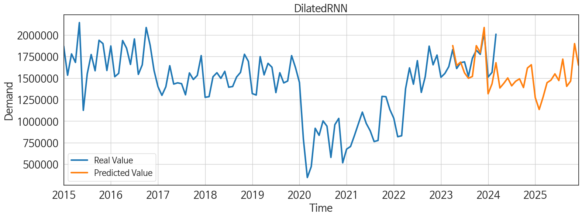
ds | unique_id | y | DilatedRNN | RNN | LSTM | GRU | NBEATS | TCN | NBEATSx | TiDE | RandomForest | CatBoost | XGBoost | LightGBM | NHITS | MLP
2023-04-01 | 1 | 1831775 | 1877192 | 1879041.25 | 1942592 | 1841314.375 | 1699556.5 | 1853270.125 | 1633331.25 | 1677586.875 | 1577056.3732 | 1573140.7881 | 1573084.5 | 1585893.3939 | 2375049 | -5522723
2023-05-01 | 1 | 1611120 | 1645452.25 | 1643887.75 | 1596513 | 1635859.375 | 1706143.25 | 1631262 | 1633389.375 | 1521837.75 | 1311097.9657 | 1407300.0918 | 1147885 | 1235633.8377 | 2055183.5 | 4410067
2023-06-01 | 1 | 1678704 | 1685881.75 | 1688633.375 | 1676363.75 | 1732513.375 | 1674776.375 | 1751460 | 1633382.875 | 1612029.75 | 1404977.4873 | 1397348.8951 | 1397695.875 | 1430026.0112 | 1755621 | 3344340
2023-07-01 | 1 | 1688805 | 1560501.25 | 1710374.625 | 1538468.5 | 1576186.125 | 1580422.125 | 1634176.875 | 1633360.625 | 1584566 | 1577056.3732 | 1573140.7881 | 1573084.5 | 1585893.3939 | 1812801.5 | -8320510.5
2023-08-01 | 1 | 1519750 | 1497865.5 | 1431855.375 | 1487222.5 | 1425939 | 1612071.375 | 1367611.875 | 1633450.625 | 1187153.375 | 1294574.8831 | 1301223.0948 | 1301152.25 | 1296976.7704 | 2488708 | -2816799.5
2023-09-01 | 1 | 1730278 | 1518906.875 | 1591076.875 | 1602438.125 | 1569693.5 | 1646030 | 1526252 | 1633404.375 | 1454097.75 | 1616382.6416 | 1259751.8974 | 1920173.375 | 1505980.4848 | 2136058.75 | 3624787
2023-10-01 | 1 | 1823506 | 1876423.5 | 1877409 | 1865871.875 | 1827518.125 | 1741602.25 | 1770888.375 | 1633349.625 | 1572111.25 | 1404977.4873 | 1397348.8951 | 1397695.875 | 1430026.0112 | 2361768.5 | 15884805
2023-11-01 | 1 | 1776440 | 1794702.5 | 1668872.375 | 1772947.5 | 1738831.875 | 1792734.625 | 1663401.25 | 1633322.5 | 1848427.5 | 1294574.8831 | 1301223.0948 | 1301152.25 | 1296976.7704 | 2500466 | 5099318
2023-12-01 | 1 | 2030693 | 2087307.5 | 2047622.75 | 1993714.125 | 2007992.875 | 1783036.375 | 1904056.75 | 1633395.25 | 2115100.5 | 1782518.6936 | 1805096.8003 | 1805938.75 | 1585893.3939 | 2131061.25 | -1915658
2024-01-01 | 1 | 1512083 | 1318070.75 | 1383515.25 | 1292312.25 | 1411546.25 | 1717228.25 | 1399279 | 1633400.375 | 1171229 | 1294574.8831 | 1301223.0948 | 1301152.25 | 1296976.7704 | 2154807 | 11907435
2024-02-01 | 1 | 1566682 | 1433868.75 | 1401467.25 | 1366133 | 1350837.875 | 1646643.125 | 1331649 | 1633370.5 | 1085513.375 | 1226555.371 | 1302437.5475 | 1199544.875 | 1235633.8377 | 2466149 | -4516252
2024-03-01 | 1 | 2009616 | 1678476.875 | 1742287.125 | 1734878.875 | 1729210.5 | 1684941.875 | 1677945.75 | 1633436.75 | 1266600.125 | 1475988.6759 | 1472300.7355 | 1471873.375 | 1505980.4848 | 2425391 | -23161162
2024-04-01 | 1 | 0 | 1385457 | 1428801.375 | 1443238 | 1519590.625 | 1780438.75 | 1520643.25 | 1633555.625 | 1522082.625 | 1294574.8831 | 1301223.0948 | 1301152.25 | 1296976.7704 | 1871977 | -13214123
2024-05-01 | 1 | 0 | 1439347.625 | 1478555.375 | 1479709.25 | 1379483.5 | 1918910.625 | 1526426.875 | 1633445.875 | 1084578.125 | 1010955.7823 | 1008050.3385 | 1006218.875 | 1357112.0148 | 2133186.5 | 21086260
2024-06-01 | 1 | 0 | 1501630 | 1532985.125 | 1541277.375 | 1556087.875 | 1857128 | 1503931.625 | 1633437.75 | 1015108.375 | 1577056.3732 | 1573140.7881 | 1573084.5 | 1585893.3939 | 1828250.625 | -10968545
2024-07-01 | 1 | 0 | 1410332.25 | 1454694.375 | 1410277.875 | 1406304 | 1790162 | 1337885.875 | 1633414.375 | 850358.5625 | 1294574.8831 | 1301223.0948 | 1301152.25 | 1296976.7704 | 1667467.5 | 15734592
2024-08-01 | 1 | 0 | 1462989.625 | 1543909.125 | 1529282.375 | 1473790 | 1677914.5 | 1539760.875 | 1633471 | 668146.3125 | 1577056.3732 | 1573140.7881 | 1573084.5 | 1585893.3939 | 1722580 | 6084294
2024-09-01 | 1 | 0 | 1491501.375 | 1473574.875 | 1447277.5 | 1455430.5 | 1754288.25 | 1395868.625 | 1633501.75 | 748802.9375 | 1404977.4873 | 1397348.8951 | 1397695.875 | 1430026.0112 | 1712858.375 | -29821560
2024-10-01 | 1 | 0 | 1390290.625 | 1221380 | 1381471.875 | 1379949.375 | 1894333.125 | 1352576.375 | 1633523.25 | 751202.25 | 1294574.8831 | 1301223.0948 | 1301152.25 | 1296976.7704 | 982022 | 5072105
2024-11-01 | 1 | 0 | 1616724.125 | 1624986.5 | 1643287.75 | 1573881 | 2038888.25 | 1620284.125 | 1633453.875 | 647287.625 | 1577056.3732 | 1573140.7881 | 1573084.5 | 1585893.3939 | 1629964.75 | 4365163
2024-12-01 | 1 | 0 | 1654915.625 | 1405506.125 | 1638016.125 | 1667301.625 | 2125874.75 | 1682275.375 | 1633441 | 1335751.75 | 1404977.4873 | 1397348.8951 | 1397695.875 | 1430026.0112 | 1784256 | 13223855
2025-01-01 | 1 | 0 | 1273250.25 | 1277342.125 | 1318398.625 | 1268958.25 | 2057758.75 | 1330241.625 | 1633459.375 | 863677.4375 | 1404977.4873 | 1397348.8951 | 1397695.875 | 1430026.0112 | 1671590.375 | 12776255
2025-02-01 | 1 | 0 | 1135617.75 | 1139632.5 | 1141211.125 | 1065735.75 | 2058446.75 | 1218324.25 | 1633474.875 | 1165680.5 | 1294574.8831 | 1301223.0948 | 1301152.25 | 1296976.7704 | 2232431 | 3696226
2025-03-01 | 1 | 0 | 1280953.125 | 1371628.875 | 1403675.25 | 1204216.375 | 2031496.875 | 1453791.5 | 1633490.125 | 1388724.125 | 1532445.604 | 1520934.0128 | 1521003.625 | 1505980.4848 | 2290537.5 | -1346242
2025-04-01 | 1 | 0 | 1446854 | 1396988.5 | 1467523.375 | 1343022.5 | 2138915.25 | 1447144.5 | 1633450.875 | 1264235.25 | 1294574.8831 | 1301223.0948 | 1301152.25 | 1296976.7704 | 1965159.125 | 39126424
2025-05-01 | 1 | 0 | 1476447.125 | 1611570 | 1578708.375 | 1512254.25 | 2198296.5 | 1702683.125 | 1633584.625 | 1644044.625 | 1577056.3732 | 1573140.7881 | 1573084.5 | 1585893.3939 | 2228439.75 | 17048972
2025-06-01 | 1 | 0 | 1549218.875 | 1479398.375 | 1533102.375 | 1572743 | 2161330.5 | 1581323.75 | 1633520 | 976552.0625 | 1010955.7823 | 1008050.3385 | 1006218.875 | 1357112.0148 | 1454451 | -2727632.5
2025-07-01 | 1 | 0 | 1471571.875 | 1466149.625 | 1544216 | 1452918.875 | 2102161.75 | 1525617.75 | 1633584.375 | 1381573.5 | 1294574.8831 | 1301223.0948 | 1301152.25 | 1296976.7704 | 1120875 | 17695462
2025-08-01 | 1 | 0 | 1720300.375 | 1686381.75 | 1797047.25 | 1647185 | 2118349.25 | 1640508 | 1633547.75 | 1563135.625 | 1475988.6759 | 1472300.7355 | 1471873.375 | 1505980.4848 | 1531517.375 | 15487914
2025-09-01 | 1 | 0 | 1404066.25 | 1253964.25 | 1267634.875 | 1217761.75 | 2126174.5 | 1275941.75 | 1633561.375 | 908942.4375 | 1294574.8831 | 1301223.0948 | 1301152.25 | 1296976.7704 | 1312297.375 | 2431833
2025-10-01 | 1 | 0 | 1465808.5 | 1466100.25 | 1460991.875 | 1405415.125 | 2095500.375 | 1389930.5 | 1633503.625 | 1383477.5 | 1657209.0871 | 1519225.7991 | 1444086.5 | 1357112.0148 | 1233193.5 | 32410376
2025-11-01 | 1 | 0 | 1900216.5 | 1701854.625 | 1747002.75 | 1765385 | 2036192.625 | 1779596 | 1633528 | 1218730.25 | 1577056.3732 | 1573140.7881 | 1573084.5 | 1585893.3939 | 1148887.5 | 41335904
2025-12-01 | 1 | 0 | 1650248 | 1452901.25 | 1595567 | 1540314.125 | 2123972 | 1544554.375 | 1633540.625 | 957976.125 | 1294574.8831 | 1301223.0948 | 1301152.25 | 1296976.7704 | 1056524.375 | 191871008

Performance_주중
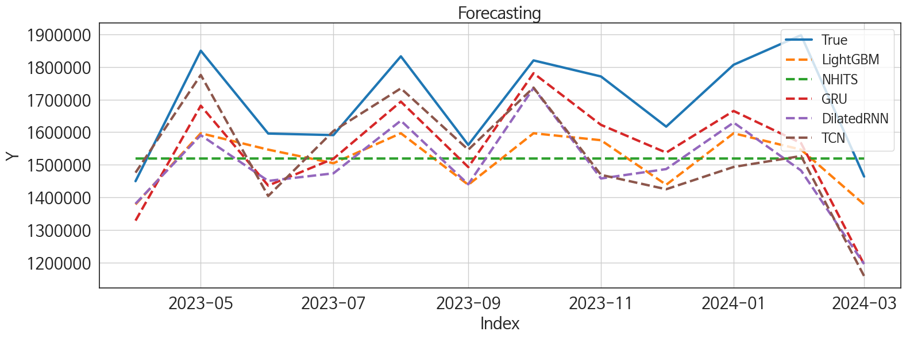
 | MSE | RMSE | MSPE | MAE | MAPE | MedAE | MedAPE
GRU | 27480823643 | 165773.41054 | 0.0096113179425 | 144817.27083 | 0.08591614936 | 140273.25 | 0.080887988901
TCN | 43030305751 | 207437.47432 | 0.01468934932 | 165288.66667 | 0.09676731106 | 144892.625 | 0.086145335366
DilatedRNN | 46482666584 | 215598.39189 | 0.015339554307 | 191367.91667 | 0.11174928204 | 161197.5 | 0.094539640206
NHITS | 51435267925 | 226793.44771 | 0.015516589856 | 189560.55208 | 0.10679994736 | 174683.6875 | 0.10127703001
LightGBM | 37009814452 | 192379.35038 | 0.011524615478 | 171804.76372 | 0.098430084058 | 186858.17101 | 0.11031555862
CatBoost | 43989488316 | 209736.71189 | 0.014499684088 | 190942.78751 | 0.11134312165 | 179157.79046 | 0.10054445967
XGBoost | 47385123547 | 217681.24298 | 0.01553392766 | 195598.05208 | 0.11380315205 | 179465 | 0.098969494647
LSTM | 49346663229 | 222141.08857 | 0.016279144427 | 186381.19792 | 0.10801041487 | 193215.875 | 0.1065590399
NBEATS | 53380876500 | 231043.01872 | 0.01629721015 | 196789.36458 | 0.11151777656 | 187916.5 | 0.11033214017
RandomForest | 48586910145 | 220424.38646 | 0.016093809971 | 203141.50974 | 0.11847481678 | 191346.59641 | 0.11163609814
RNN | 51117953555 | 226092.79855 | 0.017149547558 | 211391.22917 | 0.12446576809 | 209226.9375 | 0.13011478364
TiDE | 1.4908566608E+11 | 386116.1303 | 0.04851542216 | 329552.5 | 0.19150066567 | 346356.6875 | 0.20920618296
MLP | 6.373255779E+13 | 7983267.3631 | 23.3840744 | 6650395.25 | 3.9903702452 | 5405853.25 | 3.3211205304
NBEATSx | 8.890888826E+15 | 94291509.83 | 3067.4241493 | 68420023.724 | 39.902948044 | 66068406.5 | 37.756672162

Forecasting_주중
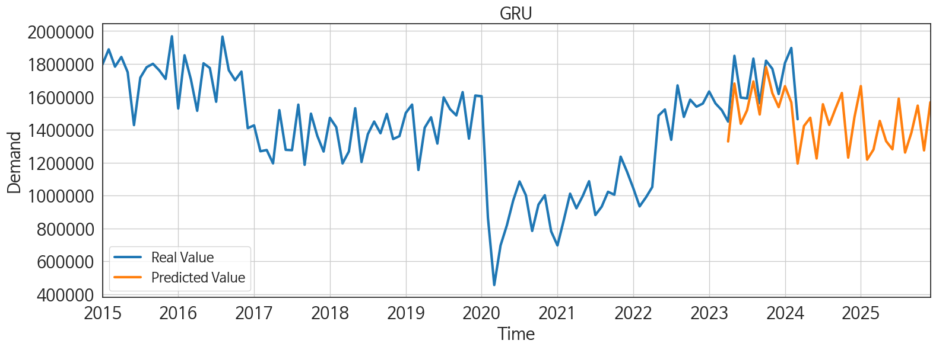
ds | unique_id | y | GRU | TCN | DilatedRNN | NHITS | LightGBM | CatBoost | XGBoost | LSTM | NBEATS | RandomForest | RNN | TiDE | MLP | NBEATSx
2023-04-01 | 1 | 1449597 | 1328690.625 | 1475726.875 | 1380547.75 | 1519111.5 | 1378359.3834 | 1339828.0495 | 1345837 | 1451339.625 | 1479137.5 | 1338782.533 | 1310229.875 | 1575083.375 | 15293461 | -987129.5625
2023-05-01 | 1 | 1849680 | 1681071.5 | 1775381.25 | 1590697 | 1519112.125 | 1596554.2525 | 1640372.2095 | 1640065 | 1620456.625 | 1453901.125 | 1628183.4036 | 1509774.75 | 1504796.125 | 9082177 | 13916060
2023-06-01 | 1 | 1595657 | 1436250.125 | 1404104.375 | 1450464 | 1519113.375 | 1546412.3365 | 1477479.0229 | 1476213.5 | 1366534.5 | 1459812.25 | 1467276.5032 | 1378072.875 | 1404782.25 | 12946664 | 2012810.875
2023-07-01 | 1 | 1590963 | 1518463.375 | 1603508.375 | 1473732.125 | 1519113.875 | 1504682.2425 | 1504988.8002 | 1506749.25 | 1502570.25 | 1487305.375 | 1502384.6008 | 1412151.875 | 1419519.5 | -1371941.5 | 2456744.25
2023-08-01 | 1 | 1832474 | 1693508 | 1734241.375 | 1635202.875 | 1519113.75 | 1596554.2525 | 1640372.2095 | 1640065 | 1678705.875 | 1477078.75 | 1628183.4036 | 1605486.625 | 1380327.875 | 5026757.5 | -4780149.5
2023-09-01 | 1 | 1560822 | 1492780 | 1546132.625 | 1440081.125 | 1519112.875 | 1438620.4853 | 1410581.9771 | 1415760.125 | 1579334.25 | 1479298.375 | 1386339.7275 | 1345127.625 | 1071674.5 | 3419108.25 | 2311755.5
2023-10-01 | 1 | 1819911 | 1780575.75 | 1736598 | 1735575.5 | 1519111.125 | 1596554.2525 | 1606497.7583 | 1580430.625 | 1626568.75 | 1548621 | 1543929.7895 | 1696989.375 | 1397771 | 2363527.25 | 130822256
2023-11-01 | 1 | 1770736 | 1622337 | 1469062.25 | 1457861.875 | 1519110.5 | 1575254.1726 | 1572121.2707 | 1566701.125 | 1566773 | 1530747.75 | 1553785.75 | 1527252.125 | 1732088.75 | 6608576 | 134128480
2023-12-01 | 1 | 1616855 | 1537221.625 | 1424960 | 1486726.75 | 1519113.125 | 1438620.4853 | 1282394.1171 | 1262399.25 | 1465478.625 | 1560215.875 | 1268739.1781 | 1459337.625 | 1707009 | 5301029 | 121687288
2024-01-01 | 1 | 1806586 | 1665005.5 | 1493227.75 | 1629384 | 1519115.25 | 1596554.2525 | 1640372.2095 | 1640065 | 1613496.5 | 1556453.375 | 1628183.4036 | 1702015.875 | 1250486.875 | -9722884 | 142371872
2024-02-01 | 1 | 1897429 | 1566386.25 | 1526799.875 | 1482327.625 | 1519115.625 | 1546412.3365 | 1508445.876 | 1487295.5 | 1419399.625 | 1561701.125 | 1532326.0572 | 1510336.125 | 1171651 | 14690363 | 132800768
2024-03-01 | 1 | 1463885 | 1194498 | 1158738.75 | 1195579.375 | 1519115.75 | 1378359.3834 | 1339828.0495 | 1345837 | 1167872.75 | 1569838.875 | 1338782.533 | 1261125.5 | 1116055.5 | 7437751.5 | 146455424
2024-04-01 | 1 | 0 | 1422745 | 1348740.75 | 1329392.125 | 1519115.875 | 1596554.2525 | 1569121.2165 | 1565038.5 | 1390872.125 | 1618884.625 | 1544383.1546 | 1541492.125 | 1243974.375 | 16527379 | 136785376
2024-05-01 | 1 | 0 | 1472937.25 | 1445671.5 | 1549449.625 | 1519115.875 | 1596554.2525 | 1562658.0534 | 1532964.75 | 1481293.5 | 1653967.25 | 1542203.9286 | 1576750 | 1085094 | 205027.51562 | 142870976
2024-06-01 | 1 | 0 | 1225282 | 1207465.625 | 1267762.25 | 1519114 | 1438620.4853 | 1282394.1171 | 1262399.25 | 1282929.5 | 1653076.625 | 1268739.1781 | 1336539.125 | 980263.0625 | 9928529 | 293456608
2024-07-01 | 1 | 0 | 1555136.25 | 1453376 | 1532316.5 | 1519112.25 | 1575254.1726 | 1766827.6152 | 1782602.25 | 1514133 | 1643904.5 | 1748760.0845 | 1641193 | 1051196.5 | 10185617 | 273027904
2024-08-01 | 1 | 0 | 1429345.125 | 1337294.375 | 1439301.625 | 1519113 | 1546412.3365 | 1477479.0229 | 1476213.5 | 1477752 | 1636456.5 | 1467276.5032 | 1535619.25 | 892654.4375 | -4351012 | 287368288
2024-09-01 | 1 | 0 | 1528997.875 | 1500764.375 | 1524660.125 | 1519113.625 | 1546412.3365 | 1658769.7507 | 1642793.625 | 1491644.75 | 1643381.5 | 1673671.0877 | 1522459.875 | 871919.625 | 3659847.25 | 298429984
2024-10-01 | 1 | 0 | 1623493.875 | 1497675.25 | 1532784.125 | 1519113.875 | 1596554.2525 | 1543912.4556 | 1543780.25 | 1598196.625 | 1706926.5 | 1543377.1427 | 1730338.875 | 854393 | 3232072 | 283822336
2024-11-01 | 1 | 0 | 1230325.375 | 1234285.375 | 1241317.625 | 1519114.125 | 1378359.3834 | 1339828.0495 | 1345837 | 1247096.375 | 1704767.375 | 1338782.533 | 1439710.125 | 556519.1875 | 8596320 | 296268960
2024-12-01 | 1 | 0 | 1478268 | 1489919.75 | 1475677.75 | 1519114.125 | 1596554.2525 | 1569121.2165 | 1565038.5 | 1428162.375 | 1781129.25 | 1544383.1546 | 1520919.5 | 1336936.375 | -3550176.5 | 300575456
2025-01-01 | 1 | 0 | 1665515.5 | 1650303.5 | 1625172.25 | 1519114.375 | 1596554.2525 | 1503131.8628 | 1497759.25 | 1643148.375 | 1848869 | 1566455.6937 | 1570840.25 | 958947.375 | 2632624.25 | 300648448
2025-02-01 | 1 | 0 | 1218281.375 | 1180420.125 | 1171355.75 | 1519114.625 | 1378359.3834 | 1339828.0495 | 1345837 | 1182302.875 | 1830492.5 | 1338782.533 | 1248537 | 901143.1875 | 1677979.625 | 296946272
2025-03-01 | 1 | 0 | 1279479.375 | 1261504.625 | 1266059 | 1519114.625 | 1546412.3365 | 1477479.0229 | 1476213.5 | 1251418 | 1894801.75 | 1467276.5032 | 1441777.625 | 1531727.25 | 22908874 | 300306400
2025-04-01 | 1 | 0 | 1453774.125 | 1498478.75 | 1525388 | 1519114.25 | 1575254.1726 | 1572121.2707 | 1566701.125 | 1451268 | 1866472.5 | 1553785.75 | 1415214.75 | 1173178.75 | 56430204 | 289549984
2025-05-01 | 1 | 0 | 1330766.125 | 1397579 | 1387719.625 | 1519113.75 | 1546412.3365 | 1631605.2277 | 1604845.125 | 1432584 | 1914133 | 1595892.8481 | 1431621.5 | 1614120 | 54097484 | 291768992
2025-06-01 | 1 | 0 | 1281141.75 | 1292324.625 | 1248790.125 | 1519112.875 | 1504682.2425 | 1504988.8002 | 1506749.25 | 1276447.125 | 1940886.375 | 1502384.6008 | 1368776 | 1115957 | 42709128 | 285953280
2025-07-01 | 1 | 0 | 1589247.375 | 1601338.25 | 1563802.5 | 1519112.125 | 1575254.1726 | 1766827.6152 | 1782602.25 | 1603027.375 | 1922808.125 | 1748760.0845 | 1608152 | 1159392 | 82174832 | 301344288
2025-08-01 | 1 | 0 | 1261300.375 | 1325626.625 | 1353133.5 | 1519112.125 | 1378359.3834 | 1339828.0495 | 1345837 | 1308017.875 | 1934629.5 | 1338782.533 | 1280568.25 | 1342543.375 | 87658120 | 290629856
2025-09-01 | 1 | 0 | 1381939 | 1408591.625 | 1422106.5 | 1519112.875 | 1575254.1726 | 1572121.2707 | 1566701.125 | 1400183.75 | 1979692.625 | 1553785.75 | 1512714.5 | 1174583.125 | 129366952 | 286611424
2025-10-01 | 1 | 0 | 1546653.875 | 1585878.375 | 1542300.625 | 1519113 | 1596554.2525 | 1612944.1476 | 1497917.875 | 1577465.875 | 1951668.875 | 1707805.9964 | 1490703.875 | 1383379.75 | 142557232 | 279126464
2025-11-01 | 1 | 0 | 1274487.125 | 1279707.375 | 1312618.375 | 1519112.875 | 1378359.3834 | 1339828.0495 | 1345837 | 1268912.875 | 1930463.875 | 1338782.533 | 1323343.625 | 1100130.5 | 148238752 | 291537568
2025-12-01 | 1 | 0 | 1567245 | 1643444.125 | 1618451.375 | 1519112.875 | 1596554.2525 | 1640372.2095 | 1640065 | 1554193.75 | 1940879.125 | 1628183.4036 | 1611915.125 | 770656.3125 | 251126880 | 274643072

